TA投保
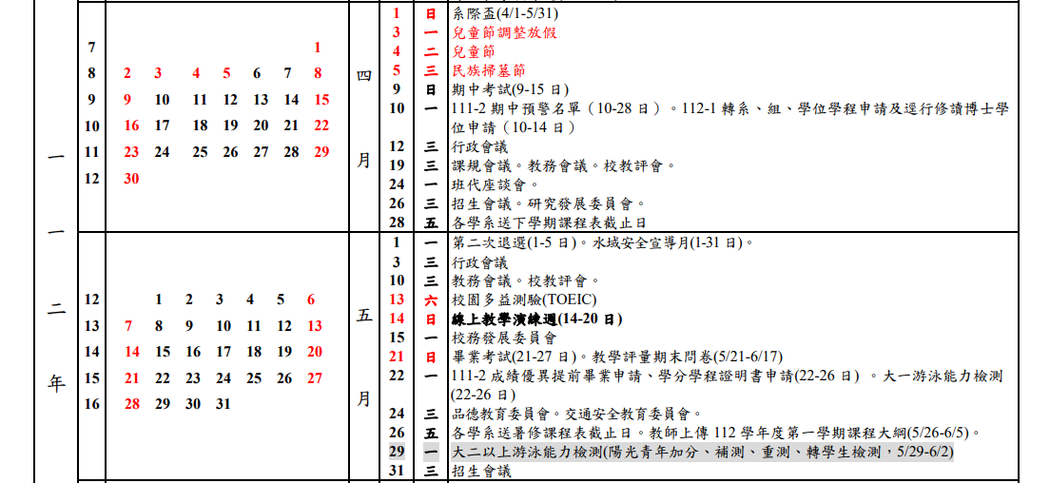

4/3、4/4、4/5
(國定假日請勿投保)

5/1
(勞動節請勿投保)

 |  |  | 課程資料
 |  |  | 授課教師：
 |  |  | 課號：
 |  |  | 課程名稱：
時數 時薪 |  | 180 | 投保資料
 |  | 勞保系統投保薪資 | 學生姓名：
1 | 小時 | 5,400 | 學生學號：
2 | 小時 | 10,800 | 投保日期
2.5 | 小時 | 13,500 | 各院、大班、其他課程、行政助理 | 4月、5月請各選擇五天加保 (2小時)
3 | 小時 | 16,200 | 4月
4 | 小時 | 21,600 | 5月
5 | 小時 | 27,000 | 重點核心課程 | 4月、5月請各選擇五天加保 (3小時)
6 | 小時 | 32,400 | 4月
7 | 小時 | 37,800 | 5月
8 | 小時 | 43,200 | 請填寫日期
 |  |  | 重點核心課程ＴＡ由召集人(行政助理)協助投保
 |  |  | 各院、大班、其他課程則由各單位自行投保

